Old
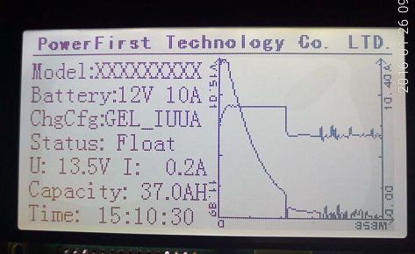

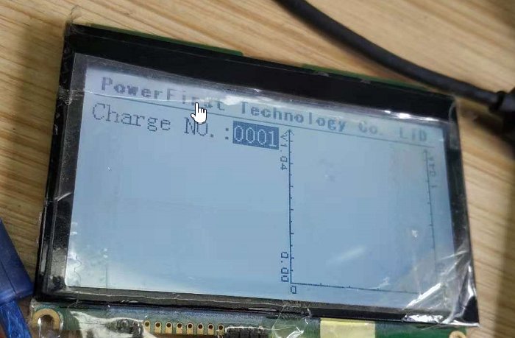

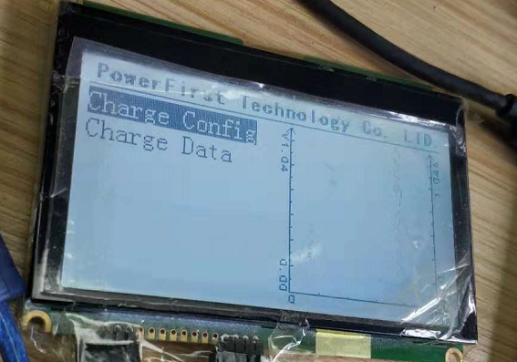

New
PowerFirst Technology Co. LTD.

Model：xxxxx Battery Type：12V 10A

Charge Config：xxxxx Last Status：Float

15V
12A

14V
9A

13V
6A

12V
3A

11V
0A

Sheet1
0 | 1 | 8 | 16 | 24 | 32 | 40 | 48 | 56 | 64 | 72 | 80 | 88 | 96 | 104 | 112 | 120 | 128 | 136 | 144 | 152 | 160 | 168 | 176 | 184 | 192 | 200 | 208 | 216 | 224 | 232 | 240 | 248 | 256 | 264 | 272 | 280 | 288 | 296 | 304 | 312 | 320
1 |  |  |  |  |  |  |  | P | o | w | e | r | F | i | r | s | t |  | T | e | c | h | n | o | l | o | g | y |  | C | o | . | L | T | D
16
32 |  | M | o | d | e | l | : | x | x | x | x | x | x | x | x |  |  |  |  |  | V |  |  |  |  |  |  |  | U | / | T |  |  |  |  | I/t |  |  |  | A
48
64 |  | B | a | t | t | e | r | y | : | 1 | 2 | V |  | 1 | 0 | A
80
96 |  | C | h | r | g | C | f | g | :
112
128 |  | S | t | a | t | u | s | :
144
160 |  | U | : |  | 1 | 5 | . | 5 | V |  |  | I | : |  | 1 | 0 | . | 2 | A
176 |  |  |  |  |  |  |  |  |  |  |  |  |  |  |  |  |  |  |  |  |  |  |  |  |  |  |  |  |  |  |  |  |  |  |  |  |  |  |  |  |  | 0 | 0
192 |  | C | a | p | a | c | i | t | y | : |  | 5 | 0 | . | 2 | A | H |  |  |  |  |  |  |  |  |  |  |  |  |  |  |  |  |  |  |  |  |  |  |  |  | 2 | 2.1
208 |  |  |  |  |  |  |  |  |  |  |  |  |  |  |  |  |  |  |  |  |  |  |  |  |  |  |  |  |  |  |  |  |  |  |  |  |  |  |  |  |  | 4 | 4.2
224 |  | T | i | m | e | : |  | 2 | 3 | : | 5 | 0 | : | 1 | 2 |  |  |  |  |  |  |  |  |  |  |  |  |  |  |  |  |  |  |  |  |  |  |  |  |  |  | 6 | 6.3
240 |  |  |  |  |  |  |  |  |  |  |  |  |  |  |  |  |  |  |  |  |  |  |  |  |  |  |  |  |  |  |  |  |  |  |  |  |  |  |  |  |  | 8 | 8.4

 |  |  |  |  |  |  | 212

